ТЕСЛА
ООО "Центра Плюс"
220125, Республика Беларусь, Минский район, д. Копище, ул. Н. Михайлашева, 1-313
УНП 692170862
Р/С BY27ALFA30122699090020270000 в RUB в ЗАО 'Альфа-Банк', БИК: ALFABY2X
ул. Сурганова, 43-47, 220013 Минск, Республика Беларусь
Счет ЗАО «Альфа-Банк» 30111810900000000504 в ПАО "СБЕРБАНК", Москва, РФ
БИК 044525225, К/С: 30101810400000000225
SWIFT SABR RU MM
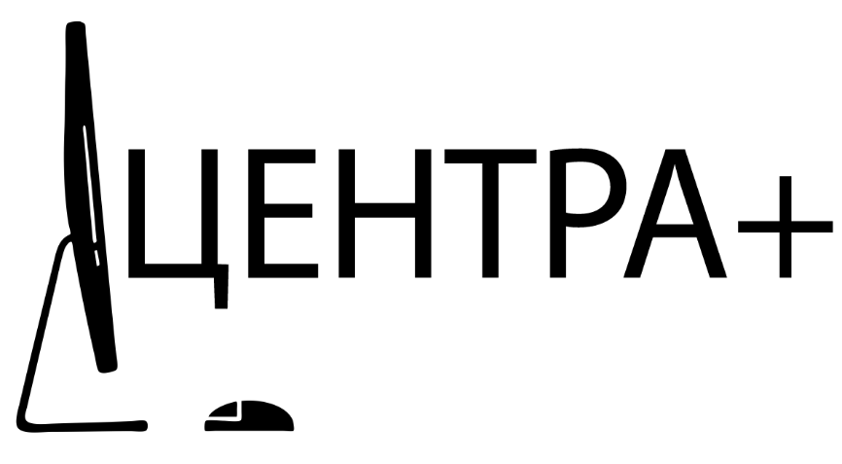 ПРАЙС-ЛИСТ НА МОНОБЛОКИ ТЕСЛА 2023 ГОДА www.monobloktesla.ru
Популярные конфигурации для складской программы для Дилеров (ЦЕНЫ складской программы и ЦЕНЫ в проект могут отличатся в зависимости от количества и условий) |  |  | ДИЛЕР, $ | ДИЛЕР, RUB | РРЦ, $ | РРЦ, RUB | РИТЕЙЛ/ МАРКЕТПЛЕЙС, $ | РИТЕЙЛ/ МАРКЕТПЛЕЙС, RUB | КУРС ЦЕНТРАЛЬНОГО БАНКА | РЕСУРС
Диагональ | Конфигурация | Артикул | Цена с НДС в $ (стоимость доставки до г. Москва; г. Санкт-Петербург включена) | Цена с НДС в RUB (стоимость доставки до г. Москва; г. Санкт-Петербург включена) | Цена с НДС в $ (стоимость доставки до г. Москва; г. Санкт-Петербург включена) | Цена с НДС в RUB (стоимость доставки до г. Москва; г. Санкт-Петербург включена) | Цена с НДС в $ (стоимость доставки до г. Москва; г. Санкт-Петербург включена) | Цена с НДС в RUB (стоимость доставки до г. Москва; г. Санкт-Петербург включена) | 92.00 | https://kurs2015.ru/
22
M | серия (установлена полноценная материнская плата mATX, в проекты могут быть изменения, пожелания)
https://monobloktesla.ru/info/m22b.php | Тесла M22 (W белый, B черный) i3(10-12)/8/256 | M22WBI38256 | по запросу | по запросу | 762.00 | 70,104.00 | 876.30 | 80,619.60
https://monobloktesla.ru/info/m22w.php | Тесла M22 (W белый, B черный) ryzen 3/8/256 | M22WBR38256 | по запросу | по запросу | 738.00 | 67,896.00 | 848.70 | 78,080.40

Z_BT | серия (экран Multitouch)
https://monobloktesla.ru/info/z22bt.php | Тесла Z22BT (сенсорный) i3(10-12)/8/256 | Z22BTI38256 | по запросу | по запросу | 702.00 | 64,584.00 | 807.30 | 74,271.60
https://monobloktesla.ru/info/z22bt.php | Тесла Z22BT (сенсорный) Pentium/8/256 | Z22BTPEN8256 | по запросу | по запросу | 612.00 | 56,304.00 | 703.80 | 64,749.60
24
M | серия (установлена полноценная материнская плата mATX, в проекты могут быть изменения, пожелания) - возможно заказать полноценный PIVOT с портретным режимом)
https://monobloktesla.ru/info/m24b.php | Тесла M24 (W белый, B черный) i3(10-12;13-на заказ, проект)/8/256 | M24WBI38256 | по запросу | по запросу | 804.00 | 73,968.00 | 924.60 | 85,063.20
https://monobloktesla.ru/info/m24w.php | Тесла M24 (W белый, B черный) ryzen 3/8/256 | M24WBR38256 | по запросу | по запросу | 804.00 | 73,968.00 | 924.60 | 85,063.20
https://monobloktesla.ru/info/m24b.php | Тесла M24 (W белый, B черный) i5(10-12;13-на заказ, проект)/8/256 | M24WBI58256 | по запросу | по запросу | 882.00 | 81,144.00 | 1,014.30 | 93,315.60
https://monobloktesla.ru/info/m24w.php | Тесла M24 (W белый, B черный) i5(10-12;13-на заказ, проект)/16/512 | M24WBI516512 | по запросу | по запросу | 918.00 | 84,456.00 | 1,055.70 | 97,124.40
https://monobloktesla.ru/info/m24b.php | Тесла M24 (W белый, B черный) i7(10-12;13-на заказ, проект)/16/512 | M24WBI716512 | по запросу | по запросу | 1,038.00 | 95,496.00 | 1,193.70 | 109,820.40

N | серия
https://monobloktesla.ru/info/n24b.php | Тесла N24B i3(10-12)/8/256 | N24BI38256 | по запросу | по запросу | 726.00 | 66,792.00 | 834.90 | 76,810.80
https://monobloktesla.ru/info/n24b.php | Тесла N24B i5(10-12)/8/256 | N24BI58256 | по запросу | по запросу | 726.00 | 66,792.00 | 834.90 | 76,810.80
https://monobloktesla.ru/info/n24b.php | Тесла N24B i5(10-12)/16/512 | N24BI516512 | по запросу | по запросу | 828.00 | 76,176.00 | 952.20 | 87,602.40

Р | серия
https://monobloktesla.ru/info/p24bp.php | Тесла P24 (W белый, B черный)P i3(10-12;13-на заказ, проект)/8/256 | P24WBI38256 | по запросу | по запросу | 684.00 | 62,928.00 | 786.60 | 72,367.20
https://monobloktesla.ru/info/p24wp.php | Тесла P24 (W белый, B черный)P i5(10-12;13-на заказ, проект)/8/256 | P24WBI58256 | по запросу | по запросу | 756.00 | 69,552.00 | 869.40 | 79,984.80
https://monobloktesla.ru/info/p24bp.php | Тесла P24 (W белый, B черный)P i5(10-12;13-на заказ, проект)/16/256 | P24WBI516256 | по запросу | по запросу | 810.00 | 74,520.00 | 931.50 | 85,698.00
https://monobloktesla.ru/info/p24wp.php | Тесла P24 (W белый, B черный)P i5(10-12;13-на заказ, проект)/16/512 | P24WBI516512 | по запросу | по запросу | 822.00 | 75,624.00 | 945.30 | 86,967.60
https://monobloktesla.ru/info/p24bp.php | Тесла P24 (W белый, B черный)P i7(10-12;13-на заказ, проект)/16/512 | P24WBI716512 | по запросу | по запросу | 942.00 | 86,664.00 | 1,083.30 | 99,663.60
https://monobloktesla.ru/info/p24wp.php | Тесла P24 (W белый, B черный)P i7(10-12;13-на заказ, проект)/32/1024 | P24WBI7321024 | по запросу | по запросу | 1,074.00 | 98,808.00 | 1,235.10 | 113,629.20

R | серия (BP3-1030 2GB)
https://monobloktesla.ru/info/r24bp3bp5.php | Тесла R24BP3 (1030 2GB) i3(10-12;13-на заказ, проект)/8/256 | R24BP3I38256(2GB) | по запросу | по запросу | 1,008.00 | 92,736.00 | 1,159.20 | 106,646.40
https://monobloktesla.ru/info/r24bp3bp5.php | Тесла R24BP3 (1030 2GB) i5(10-12;13-на заказ, проект)/8/256 | R24BP3I58256(2GB) | по запросу | по запросу | 1,104.00 | 101,568.00 | 1,269.60 | 116,803.20
https://monobloktesla.ru/info/r24bp3bp5.php | Тесла R24BP3 (1030 2GB) i5(10-12;13-на заказ, проект)/16/256 | R24BP3I516256(2GB) | по запросу | по запросу | 1,164.00 | 107,088.00 | 1,338.60 | 123,151.20
https://monobloktesla.ru/info/r24bp3bp5.php | Тесла R24BP3 (1030 2GB) i5(10-12;13-на заказ, проект)/16/512 | R24BP3I516512(2GB) | по запросу | по запросу | 1,170.00 | 107,640.00 | 1,345.50 | 123,786.00

R | серия (BP5-1050TI 4GB)
https://monobloktesla.ru/info/r24bp3bp5.php | Тесла R24BP5 (1050 TI 4GB) i5(10-12;13-на заказ, проект)/8/256 | R24BP5I58256(4GB) | по запросу | по запросу | 1,308.00 | 120,336.00 | 1,504.20 | 138,386.40
https://monobloktesla.ru/info/r24bp3bp5.php | Тесла R24BP5 (1050 TI 4GB) i5(10-12;13-на заказ, проект)/16/256 | R24BP5I516256(4GB) | по запросу | по запросу | 1,362.00 | 125,304.00 | 1,566.30 | 144,099.60
https://monobloktesla.ru/info/r24bp3bp5.php | Тесла R24BP5 (1050 TI 4GB) i5(10-12;13-на заказ, проект)/16/512 | R24BP5I516512(4GB) | по запросу | по запросу | 1,374.00 | 126,408.00 | 1,580.10 | 145,369.20
https://monobloktesla.ru/info/r24bp3bp5.php | Тесла R24BP5 (1050 TI 4GB) i7(10-12;13-на заказ, проект)/16/512 | R24BP5I716512(4GB) | по запросу | по запросу | 1,596.00 | 146,832.00 | 1,835.40 | 168,856.80
https://monobloktesla.ru/info/r24bp3bp5.php | Тесла R24BP5 (1050 TI 4GB) i7(10-12;13-на заказ, проект)/32/1024 | R24BP5I7321024(4GB) | по запросу | по запросу | 1,734.00 | 159,528.00 | 1,994.10 | 183,457.20

Z | серия (без WEBCAM)
https://monobloktesla.ru/info/z24b.php | Тесла Z24 (W белый, B черный) i3(10-12;13-на заказ, проект)/8/256 | Z24WBI38256 | по запросу | по запросу | 708.00 | 65,136.00 | 814.20 | 74,906.40
https://monobloktesla.ru/info/z24w.php | Тесла Z24 (W белый, B черный) i5(10-12;13-на заказ, проект)/8/256 | Z24WBI58256 | по запросу | по запросу | 726.00 | 66,792.00 | 834.90 | 76,810.80
https://monobloktesla.ru/info/z24b.php | Тесла Z24 (W белый, B черный) i5(10-12;13-на заказ, проект)/16/256 | Z24WBI516256 | по запросу | по запросу | 786.00 | 72,312.00 | 903.90 | 83,158.80
https://monobloktesla.ru/info/z24w.php | Тесла Z24 (W белый, B черный) i5(10-12;13-на заказ, проект)/16/512 | Z24WBI516512 | по запросу | по запросу | 792.00 | 72,864.00 | 910.80 | 83,793.60
https://monobloktesla.ru/info/z24b.php | Тесла Z24 (W белый, B черный) i7(10-12;13-на заказ, проект)/16/512 | Z24WBI716512 | по запросу | по запросу | 912.00 | 83,904.00 | 1,048.80 | 96,489.60
https://monobloktesla.ru/info/z24w.php | Тесла Z24 (W белый, B черный) i7(10-12;13-на заказ, проект)/32/1024 | Z24WBI7321024 | по запросу | по запросу | 1,050.00 | 96,600.00 | 1,207.50 | 111,090.00

U | серия (подобие тонкого клиента; встроенный процессор)
https://monobloktesla.ru/info/u24w.php | Моноблок Тесла U24W Intel N5095/8/120 | U24WN50958120 | по запросу | по запросу | 390.00 | 35,880.00 | 448.50 | 41,262.00
...

